Titel

Statistischer Bericht
Wanderungen
2024
EVAS-Nummer
12711
Ergänzung zur Datenbank
GENESIS-Online
Die Datenbank des Statistischen Bundesamtes
leer
Erschienen am 02. Juli 2025, aktualisiert am 20. November 2025
Informationen zur Barrierefreiheit
Inhaltsübersicht
Ende des Titelblatts.

GENESIS-Online
zur Inhaltsübersicht
Übersicht GENESIS-Online
Für den Bereich Wanderungen sind in GENESIS-Online folgende Abrufmöglichkeiten gegeben:
Code | Inhalt | Zeitraum
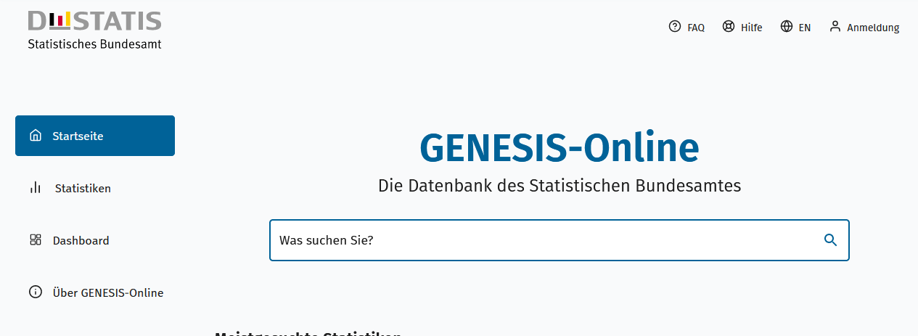
Geben Sie den Code
(z. B. 12711-0001) in das Suchfenster der Datenbank GENESIS-Online ein.
12711-0001 | Gesamtwanderungen über die Grenzen der Bundesländer: Deutschland, Jahre, Nationalität, Geschlecht | Jährlich ab 2000
12711-0002 | Gesamtwanderungen über die Grenzen der Bundesländer: Deutschland, Jahre, Nationalität, Geschlecht, Altersjahre | Jährlich ab 2000
12711-0003 | Wanderungen zwischen den Bundesländern: Deutschland, Jahre, Nationalität, Geschlecht | Jährlich ab 2000
12711-0004 | Wanderungen zwischen den Bundesländern: Deutschland, Jahre, Nationalität, Geschlecht, Altersjahre | Jährlich ab 2000
12711-0005 | Wanderungen zwischen Deutschland und dem Ausland: Deutschland, Jahre, Nationalität, Geschlecht | Jährlich ab 2000
12711-0006 | Wanderungen zwischen Deutschland und dem Ausland: Deutschland, Jahre, Nationalität, Geschlecht, Altersjahre | Jährlich ab 2000
12711-0007 | Wanderungen zwischen Deutschland und dem Ausland: Deutschland, Jahre, Staatsangehörigkeit | Jährlich ab 2000
12711-0008 | Wanderungen zwischen Deutschland und dem Ausland: Deutschland, Jahre, Nationalität, Herkunfts-/Zielländer | Jährlich ab 2000
12711-0009 | Wanderungen zwischen Deutschland und dem Ausland: Deutschland, Jahre, Staaten der Europäischen Union, Geschlecht | Jährlich ab 1964
12711-0010 | Wanderungen zwischen Deutschland und dem Ausland: Deutschland, Jahre, Kontinente, Geschlecht | Jährlich ab 1964
12711-0011 | Wanderungen zwischen Deutschland und dem Ausland: Deutschland, Monate, Nationalität, Geschlecht | Monatlich ab Januar 2008
12711-0020 | Gesamtwanderungen über die Grenzen der Bundesländer: Bundesländer, Jahre, Nationalität, Geschlecht | Jährlich ab 2000
12711-0021 | Wanderungen zwischen den Bundesländern: Bundesländer, Jahre, Nationalität, Geschlecht | Jährlich ab 2000
12711-0022 | Wanderungen zwischen den Bundesländern: Deutschland, Jahre, Nationalität, Geschlecht, Herkunfts-Bundesland, Ziel-Bundesland | Jährlich ab 2000
12711-0023 | Wanderungen zwischen Deutschland und dem Ausland: Bundesländer, Jahre, Nationalität, Geschlecht | Jährlich ab 2000
12711-0030 | Spätaussiedler: Deutschland, Jahre, Altersgruppen | Jährlich ab 1997
Ende der Übersicht zu GENESIS-Online.

